Valor de Mercado
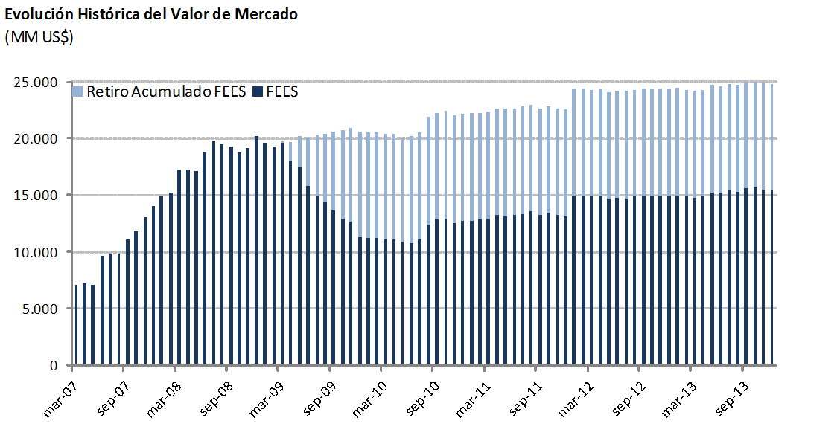
Valor de Mercado FEES

Por clase de activo | 2007 | 2008 | 2009 | 2010 | 2011 | 2012 | 2013
(MM US$) |  |  |  |  |  |  | T1 | T2 | T3(1) | Octubre | Noviembre | Diciembre
Mercado monetario (2) | 4,216.29 | 5,957.12 | 3,373.66 | 3,773.50 | 3,939.33 | 4,488.14 | 4,385.13 | 4,571.79 | 5,367.89 | 5,235.70 | 5,061.63 | 5,107.57
Bonos soberanos | 9,323.73 | 13,583.62 | 7,508.85 | 8,501.34 | 8,755.83 | 9,987.37 | 9,854.70 | 10,100.34 | 8,967.56 | 8,705.56 | 8,723.77 | 8,524.08
Bonos soberanos indexados a inflación | 492.59 | 669.93 | 402.27 | 445.26 | 461.48 | 522.01 | 514.82 | 535.70 | 598.91 | 549.28 | 547.20 | 541.64
Acciones | - | - | - | - | - | - | - | - | 625.14 | 1,205.75 | 1,223.91 | 1,245.83
Valor de mercado | 14,032.61 | 20,210.68 | 11,284.78 | 12,720.10 | 13,156.64 | 14,997.52 | 14,754.65 | 15,207.83 | 15,559.49 | 15,696.29 | 15,556.51 | 15,419.13
(1) En agosto comenzó la implementación de la nueva politica de inversión que incluye acciones.
(2) Incluye letras soberanas y mercado monetario bancario.

Por tipo de exposición | 2007 | 2008 | 2009 | 2010 | 2011 | 2012 | 2013
crediticia (MM US$) |  |  |  |  |  |  | T1 | T2 | T3(1) | Octubre | Noviembre | Diciembre
Soberana | 9,283.19 | 16,617.20 | 8,913.96 | 10,112.22 | 10,949.50 | 12,746.00 | 12,523.65 | 12,904.21 | 12,068.94 | 11,732.04 | 11,620.91 | 11,450.71
Bancaria | 4,216.29 | 3,593.47 | 2,370.82 | 2,607.88 | 2,207.14 | 2,251.52 | 2,230.99 | 2,303.62 | 2,865.41 | 2,758.49 | 2,711.70 | 2,722.58
Agencias | 533.12 | - | - | - | - | - | - | - | - | - | - | -
Acciones | - | - | - | - | - | - | - | - | 625.14 | 1,205.75 | 1,223.91 | 1,245.83
Valor de mercado | 14,032.61 | 20,210.68 | 11,284.78 | 12,720.10 | 13,156.64 | 14,997.52 | 14,754.65 | 15,207.83 | 15,559.49 | 15,696.29 | 15,556.51 | 15,419.13
(1) En agosto comenzó la implementación de la nueva politica de inversión que incluye acciones.

Variación del valor de | 2007 | 2008 | 2009 | 2010 | 2011 | 2012 | 2013 |  |  |  |  |  | Desde el inicio(1)
mercado (MM US$) |  |  |  |  |  |  | T1 | T2 | T3 | Octubre | Noviembre | Diciembre
Valor de mercado inicial | 0.00 | 14,032.61 | 20,210.68 | 11,284.78 | 12,720.10 | 13,156.64 | 14,997.52 | 14,754.65 | 15,207.83 | 15,559.49 | 15,696.29 | 15,556.51 | 0.00
Aportes | 13,100.00 | 5,000.00 | 0.00 | 1,362.33 | 0.00 | 1,700.00 | 0.00 | 603.39 | 0.00 | 0.00 | 0.00 | 0.00 | 21,765.71
Retiros | 0.00 | 0.00 | -9,277.71 | -150.00 | 0.00 | 0.00 | 0.00 | 0.00 | 0.00 | 0.00 | 0.00 | 0.00 | -9,427.71
Interés devengado | 326.15 | 623.95 | 404.27 | 227.63 | 236.99 | 201.89 | 42.52 | 45.87 | 45.97 | 15.77 | 16.76 | 17.22 | 2,204.99
Ganancias (pérdidas) de capital | 606.81 | 556.08 | -50.83 | -3.51 | 200.71 | -59.71 | -284.88 | -195.56 | 306.08 | 121.03 | -156.53 | -155.37 | 885.83
Costos de Adm., custodia y otros (2) | -0.35 | -1.96 | -1.62 | -1.13 | -1.16 | -1.30 | -0.51 | -0.51 | -0.39 | 0.00 | 0.00 | -0.76 | -9.69
Valor de mercado final | 14,032.61 | 20,210.68 | 11,284.78 | 12,720.10 | 13,156.64 | 14,997.52 | 14,754.65 | 15,207.83 | 15,559.49 | 15,696.29 | 15,556.51 | 15,419.13 | 15,419.13
(1) El FEES fue creado al refundir en un solo fondo los recursos adicionales de estabilización de los ingresos fiscales a los que se refiere el Decreto Ley N° 3.653, de 1981 y los del Fondo de Compensación para los ingresos del Cobre, recibiendo su primer aporte el 6 de marzo de 2007.

(2) Incluye costos asociados a asesorías y otros.

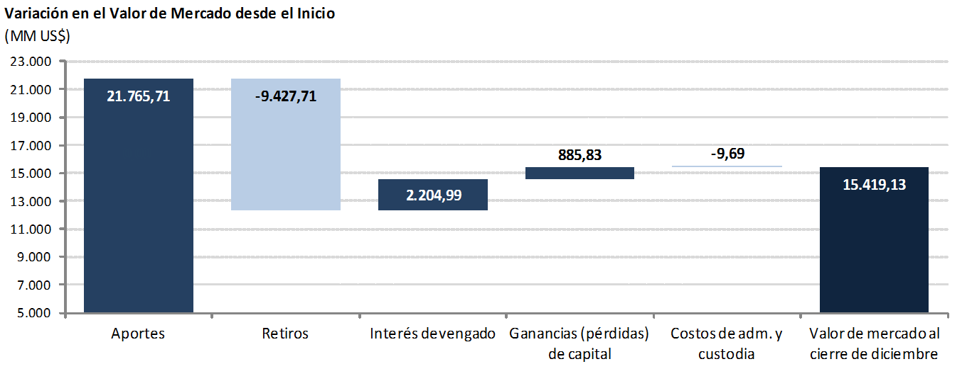

 |  |  |  |  |  |  |  |  |  |  | marginal

 |  |  |  |  |  |  |  |  |  |  | 0.00
 |  |  |  |  |  |  |  |  |  |  | 9,427.71
 |  |  |  |  |  |  |  |  |  |  | 1,858.13
 |  |  |  |  |  |  |  |  |  |  | 1,388.21
 |  |  |  |  |  |  |  |  |  |  | 6.45

